BON COMMANDE KEYOR EXPRESS
 | BON DE COMMANDE CHRONO HUISSERIE METAL 2022 JUIN

INFORMATIONS CLIENT |  |  | CHANTIER - LIVRAISON |  |  |  |  |  |  |  | DATE, SIGNATURE ET TAMPON |  |  |  | 75
Code Client : | N° commande : |  | Société /chantier : |  |  |  | Accessibilité par | 1 |  |  | Date : |  | Signature : |  | 77
Société : | Ref chantier : |  | Nom du contact : |  |  |  |  |  |  |  |  |  |  |  | 78
Nom : |  |  | Adresse : |  |  |  | Zone Livraison | IDF |  |  | J'accepte les conditions de l'offre* |  |  | FALSE | 91
Adresse : |  |  | Ville : |  |  | CP : | 00075 | 75 |  |  | Tampon |  |  |  | 92
CP : | Ville : |  | Téléphone : |  |  |  |  |  |  |  |  |  |  |  | 93
Téléphone : | Mail : |  | N° Portable (si livraison chantier) |  |  |  | Mail : |  |  |  |  |  |  |  | 94
 |  |  |  |  |  |  |  |  |  |  |  |  |  |  | 95

HUISSERIE |  |  | SUPPORT |  | PORTE |  |  |  | A ENVOYER PAR MAIL UNIQUEMENT A : |  |  | Chrono-metal@keyor.fr
DESCRIPTIF HUISSERIE METAL | PROFIL | FERRAGE | TYPE | EPAISSEUR (mm) | CHANT | FEUILLURE | SENS | PROFIL | REFERENCE | QUANTITE MAX/PALETTE | QUANTITE COMMANDEE | PRIX €/UNITE HT | ACCESSOIRES | PRIX TOTAL € HT
- Acier LAF 15/10è + primaire - 2040x830 - Talon de 10mm - Empennage 1 point | Trou emboutis fraisés | 2 fiches | Cloison sèche | 50 | Recouvrement | Traditionnelle | Droit Poussant | TR5 P38 | 4CH0001 | 14 |  | 32.36 € | Fiches Butées posées Notice | - €
 |  |  |  |  |  |  | Gauche Poussant |  | 4CH0002 |  |  | 32.36 € |  | - €
- BP1 - Acier LAF 15/10è MagiZinc® 100 + primaire - 2040x930 - Talon de 10mm - Empennage 3/5 points avec prédécoupe -Pions anti-degondage | Barrette soudée | 4 paumelles mâles universelles à visser | 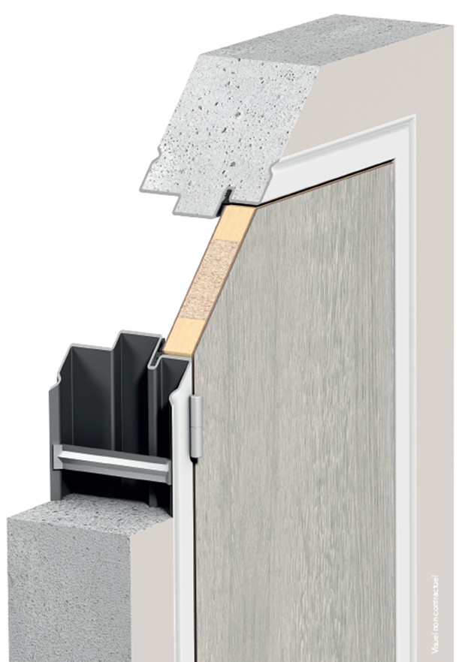 Mur banché | 180 | Chant droit | Isophonique | Droit Poussant | HBI 180 | 4CH0009 | 5 |  | 97.48 € | Paumelles | - €
 |  |  |  |  |  |  | Gauche Poussant |  | 4CH0010 |  |  | 97.48 € |  | - €
 |  |  |  | 200 |  |  | Droit Poussant | HBI 200 | 4CH0011 | 5 |  | 114.04 € |  | - €
 |  |  |  |  |  |  | Gauche Poussant |  | 4CH0012 |  |  | 114.04 € |  | - €

*CONDITIONS DE L'OFFRE 96H00 Livraison J+4*( hors Corse J+7) Zone : FR Métropolitaine pour toute commande passée avant 10h - ATTENTION pas de départ la veille d'un jour férié. Livraison sur RDV, en cas d'absence à la reception, la deuxième livraison sera payante. . dans la limite des stocks disponibles . commande MINI : 1 huisserie . commande MAXI : 4 palettes Compte tenu de la mise en fabrication au plus tard 2 heures après la réception de votre commande, AUCUNE MODIFICATION NE SERA ACCEPTEE |  |  |  |  |  |  |  |  | Forfait transport (€ HT) | 1 palette(s) | 97 € | Total Huisseries | 0 | - €
 |  |  |  |  |  |  |  |  |  | 2 palette(s) | 159 € | Transport €ht | 0 palette(s) | - €
 |  |  |  |  |  |  |  |  |  | 3 palette(s) | 186 € | Porteur + Hayon |  | 107.00 €
 |  |  |  |  |  |  |  |  |  | 4 palette(s) | 220 € | TOTAL HT |  | 107.00 €
 |  |  |  |  |  |  |  |  |  |  |  | TOTAL TVA | 20% | 21.40 €
 |  |  |  |  |  |  |  |  |  |  |  | TOTAL TTC |  | 128.40 €

